Hoja1
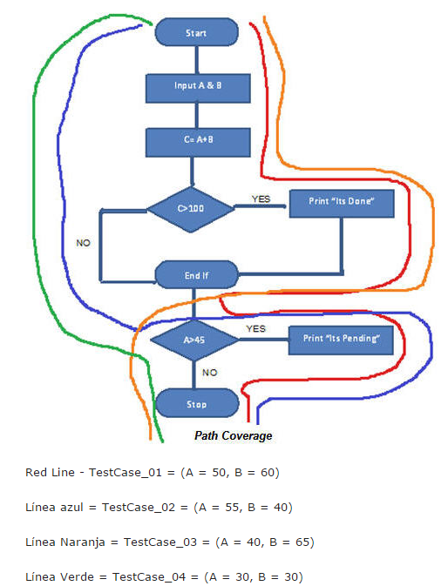
 |  |  |  |  |  | PRUEBAS DE CAJA BLANCA

ENTRADAS | A | B | MAYOR A | OBTUVO | RESULTADO
TESTCASE_01 | 50 | 60 | 100 | 110 | 100 |  | Este codigo muestra las condiciones que debe cumplir el programa para ver el funcionamiento correcto del cumplimiento de las escepciones
TESTCASE_02 | 55 | 40 | 45 | 55 | 100
TESTCASE_03 | 40 | 65 | 100 | 105 | 100
TESTCASE_04 | 30 | 30 | 45 | 30 | 100

PRUEBAS DE CAJA BLANCA

